상품제안서
쌤소나이트 HAZELBURN 서류가방 | 상품코드: S24424

 |  |  |  |  |  |  | 02-713-8555 | www.synergygift.co.kr
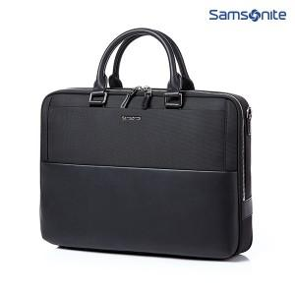

【상세/제작정보】 | 특수한 표면처리로 스크래치를 최소화한 쌤소나이트 정품 서류가방

【인쇄/포장옵션】 | 실크 / 비규격미포장

【공급단가】 | 수량 | 10~ | 50~ | 100~ | 300~ | 500~
*VAT별도 | 단가 | 120,900원 | 116,590원 | 112,270원 | 107,950원 | 103,630원

【상품 URL】 | https://www.synergygift.co.kr:443/src/goods_detail.php?gdno=24424

